LEG 1
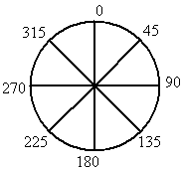
Distance |  | 061 Nm |  | TaV de Nav |  | 0:42:00 |  | Vi : | 110 kts | FB : | 0.55 |  |  |  | 20 | L/h | 0.33 | L/min
 |  |  |  | TsV de Nav |  | 0:34:00 |  | Vp : | 110 kts | 117 kts |  |  |  |  |  |  | Point
 |  | T |  |  | C |  | R |  | A |  | E |  |  | M
 |  |  |  |  |  |  |  |  |  |  | Use.F
DE |  | Top |  | Cap |  |  | Radio |  | Altitude |  | FOB | Tank | Dist. | R.Dist | Temps
 |  |  |  | Rm | Cm |  |  |  |  |  | 73 L |  |  |  | Heure |  |  |  |  |  |  |  |  |  |  |  |  |  | #REF!
LFPN |  | Départ |  |  |  |  |  |  |  |  | 4.00 |  |  |  | estim. | réelle | 276° | 20 kts
 |  |  |  | 240° | 246° |  | CTR PN |  | 1500 ft |  | 2.00 |  | 06 Nm | 55 Nm |  |  | 0.0027777778 | -16kts Ve | Δ ISA QNH | α | cos α | sin α | Xm=Vw*Fb | Dér=Xm*sin α | Vt=Vw*sin α | Ve=Vw*cos α | Vs=Vp-(-Ve) | FB2=60/Vs | TsVmin | Tav 1 | Tc 1 | Tc2 | TaV
Dampierre |  |  |  |  | 006° G | <--- | 120.750 |  | Zséc 1300ft |  | 6.00 |  |  |  | 0.0027777778 | 05 ' | 0:00:09 | 12° D | 86 | 036° | 0.8 | 0.6 | 011° | 006° | 012 kts | 016 kts | 094 kts | 0.64 | 0:04:00 | 0:04:00 | 0:00:09 | 0:00:36 | 0:04:36
 |  |  |  |  |  |  |  |  |  | 67 L | 0.00 |  |  |  | Retard | 0:00:36 | 094 kts | 036° |  |  |  |  |  | 6.41 |  | -016 kts |  |  |  | 4 | 9 | 36
 |  |  |  | 139° | 146° |  | Chevreuse info |  | 1500 ft |  | 2.00 |  | 08 Nm | 47 Nm |  |  | 0.0027777778 | 15kts Ve | Δ ISA QNH | α | cos α | sin α | Xm=Vw*Fb | Dér=Xm*sin α | Vt=Vw*sin α | Ve=Vw*cos α | Vs=Vp-(-Ve) | FB2=60/Vs | TsVmin | Tav 1 | Tc 1 | Tc2 | TaV
A10 |  |  |  |  | 007° G | <--- | 119.300 |  | Zséc 1500ft |  | 8.00 |  |  |  | 0.0034722222 | 05 ' | 0:00:08 | 14° D | 86 | 137° | -0.7 | 0.7 | 011° | 007° | 014 kts | -015 kts | 125 kts | 0.48 | 0:05:00 | 0:04:00 | 0:00:08 | 0:00:32 | 0:03:28
 |  |  |  |  |  |  |  |  |  | 65 L | 0.00 |  |  |  | Avance | 0:00:32 | 125 kts | 137° |  |  |  |  |  | 7.44 |  | 015 kts |  |  |  | 4 | -8 | -32
 |  |  |  | 127° | 133° |  | Paris info |  | 1500 ft |  | 3.00 |  | 11 Nm | 36 Nm |  |  | 0.0041666667 | 17kts Ve | Δ ISA QNH | α | cos α | sin α | Xm=Vw*Fb | Dér=Xm*sin α | Vt=Vw*sin α | Ve=Vw*cos α | Vs=Vp-(-Ve) | FB2=60/Vs | TsVmin | Tav 1 | Tc 1 | Tc2 | TaV
LFFQ |  |  |  |  | 006° G | <--- | 126.100 |  | Zséc 1500ft |  | 11.00 |  |  |  | 0.0041666667 | 07 ' | 0:00:09 | 10° D | 86 | 149° | -0.9 | 0.5 | 011° | 006° | 010 kts | -017 kts | 127 kts | 0.47 | 0:06:00 | 0:06:00 | 0:00:09 | 0:00:54 | 0:05:06
 |  |  |  |  |  |  |  |  |  | 62 L | 0.00 |  |  |  | Avance | 0:00:54 | 127 kts | 149° |  |  |  |  |  | 5.62 |  | 017 kts |  |  |  | 6 | -9 | -54
 |  |  |  | 051° | 059° |  | A/A- LA FERTE |  | 1500 ft |  | 2.00 |  | 08 Nm | 28 Nm |  |  | 0.0027777778 | 14kts Ve | Δ ISA QNH | α | cos α | sin α | Xm=Vw*Fb | Dér=Xm*sin α | Vt=Vw*sin α | Ve=Vw*cos α | Vs=Vp-(-Ve) | FB2=60/Vs | TsVmin | Tav 1 | Tc 1 | Tc2 | TaV
B/LFPM |  |  |  |  | ---> | 008° D | 129.750 |  | Zséc 1500ft |  | 13.00 |  |  |  | 0.0034722222 | 05 ' | 0:00:08 | 14° G | 86 | 225° | -0.7 | -0.7 | 011° | 008° | -014 kts | -014 kts | 124 kts | 0.48 | 0:05:00 | 0:04:00 | 0:00:08 | 0:00:32 | 0:03:28
 |  |  |  |  |  |  |  |  |  | 60 L | 0.00 |  |  |  | Avance | 0:00:32 | 124 kts | 225° |  |  |  |  |  | -7.71 |  | 014 kts |  |  |  | 4 | -8 | -32
 |  |  |  | 075° | 079° |  | Melun Twr |  | 1500 ft |  | 2.00 |  | 09 Nm | 19 Nm |  |  | 0.0034722222 | 19kts Ve | Δ ISA QNH | α | cos α | sin α | Xm=Vw*Fb | Dér=Xm*sin α | Vt=Vw*sin α | Ve=Vw*cos α | Vs=Vp-(-Ve) | FB2=60/Vs | TsVmin | Tav 1 | Tc 1 | Tc2 | TaV
LFPM |  |  |  |  | ---> | 004° D | 121.100 |  | Zséc 1500ft |  | 15.00 |  |  |  | 0.0034722222 | 06 ' | 0:00:10 | 07° G | 86 | 201° | -0.9 | -0.4 | 011° | 004° | -007 kts | -019 kts | 129 kts | 0.47 | 0:05:00 | 0:05:00 | 0:00:10 | 0:00:50 | 0:04:10
 |  |  |  |  |  |  |  |  |  | 58 L | 0.00 |  |  |  | Avance | 0:00:50 | 129 kts | 201° |  |  |  |  |  | -3.91 |  | 019 kts |  |  |  | 5 | -10 | -50
 |  |  |  | 019° | 030° |  | Melun Twr |  | 1500 ft |  | 2.00 |  | 06 Nm | 13 Nm |  |  | 0.0027777778 | 04kts Ve | Δ ISA QNH | α | cos α | sin α | Xm=Vw*Fb | Dér=Xm*sin α | Vt=Vw*sin α | Ve=Vw*cos α | Vs=Vp-(-Ve) | FB2=60/Vs | TsVmin | Tav 1 | Tc 1 | Tc2 | TaV
N/LFPM |  |  |  |  | ---> | 011° D | 121.100 |  | Zséc 1500ft |  | 17.00 |  |  |  | 0.0027777778 | 04 ' | 0:00:02 | 19° G | 86 | 257° | -0.2 | -1.0 | 011° | 011° | -019 kts | -004 kts | 114 kts | 0.52 | 0:04:00 | 0:04:00 | 0:00:02 | 0:00:08 | 0:03:52
 |  |  |  |  |  |  |  |  |  | 56 L | 0.00 |  |  |  | Avance | 0:00:08 | 114 kts | 257° |  |  |  |  |  | -10.63 |  | 004 kts |  |  |  | 4 | -2 | -8
 |  |  |  | 356° | 345° |  | ATIS-PL |  | 1500 ft |  | 2.00 |  | 09 Nm | 04 Nm |  |  | 0.0041666667 | -03kts Ve | Δ ISA QNH | α | cos α | sin α | Xm=Vw*Fb | Dér=Xm*sin α | Vt=Vw*sin α | Ve=Vw*cos α | Vs=Vp-(-Ve) | FB2=60/Vs | TsVmin | Tav 1 | Tc 1 | Tc2 | TaV
E/LFPL |  |  |  |  | ---> | 011° D | 125.025 |  | Zséc 1500ft |  | 19.00 |  |  |  | 0.0034722222 | 06 ' | 0:00:02 | 20° G | 86 | -080° | 0.2 | -1.0 | 011° | 011° | -020 kts | 003 kts | 107 kts | 0.56 | 0:05:00 | 0:06:00 | 0:00:02 | 0:00:12 | 0:06:12
 |  |  |  |  |  |  |  |  |  | 54 L | 0.00 |  |  |  | Retard | 0:00:12 | 107 kts | 080° |  |  |  |  |  | -10.74 |  | -003 kts |  |  |  | 6 | 2 | 12
 |  |  |  | 261° | 264° |  | A/A - LOGNES |  | 1200 ft |  | 2.00 |  | 04 Nm | 00 Nm |  |  | 0.0020833333 | -19kts Ve | Δ ISA QNH | α | cos α | sin α | Xm=Vw*Fb | Dér=Xm*sin α | Vt=Vw*sin α | Ve=Vw*cos α | Vs=Vp-(-Ve) | FB2=60/Vs | TsVmin | Tav 1 | Tc 1 | Tc2 | TaV
LFPL |  |  |  |  | 003° G | <--- | 118.600 |  | Zséc 1200ft |  | 25.00 |  |  |  | 0.0020833333 | 04 ' | 0:00:11 | 05° D | 86 | 015° | 1.0 | 0.3 | 011° | 003° | 005 kts | 019 kts | 091 kts | 0.66 | 0:03:00 | 0:03:00 | 0:00:11 | 0:00:33 | 0:03:33
 |  | Arrivée |  |  |  |  |  |  |  | 48 L | 4.00 |  |  |  | Retard | 0:00:33 | 091 kts | 015° |  |  |  |  |  | 2.82 |  | -019 kts |  |  |  | 3 | 11 | 33
 |  |  |  |  | 000° |  | 0 |  | 0000 ft |  | 0.00 |  |  | 00 Nm |  |  | 0 | 00kts Ve | Δ ISA QNH | α | cos α | sin α | Xm=Vw*Fb | Dér=Xm*sin α | Vt=Vw*sin α | Ve=Vw*cos α | Vs=Vp-(-Ve) | FB2=60/Vs | TsVmin | Tav 1 | Tc 1 | Tc2 | TaV
 |  |  |  |  | 000° | 00° Xm | 0 |  | 0000 ft |  | 0.00 |  |  |  | 0 | 00 ' | 0:00:00 | 00 kts | 86 | 276° | 0.1 | -1.0 | 011° | 011° | -020 kts | 002 kts | 108 kts | 0.56 | 0:00:00 | 0:00:00 | 0:00:01 | 0:00:00 | 0:00:00
 |  |  |  |  |  |  |  |  |  | 00 L | 0.00 |  |  |  | TaV 00' | 0:00:00 | 000 kts | 000° |  |  |  |  |  | -10.85 |  | -002 kts |  |  |  | 0 | 1 | 0

 |  | METAR | Heure |  | Vw/Kts |  | Visibilité |  | T°C / Dew |  | QNH |  | Phénomène

LFPN |  |  | TWR | 120.750 |  | QNH | Alt | T°C | ISA à Alt |  | Δ ISA |  | LFPL |  |  | TWR | 118.600 |  |  |  |  |  | graph vent
 |  |  | SOL | 122.125 |  | 1027 |  | 00°C |  |  |  |  |  |  |  | SOL | 122.125 |  |  |  |  |  | 276° | 020 kts
 |  |  | ATIS | 127.475 |  | 941 | 2000 ft | 03°C | 11°C |  | 08°C |  |  |  |  | ATIS | 125.025 |  |  |  |  |  | 0 | 0
DEPART |  |  | BLOCK |  | HORAMETRE |  |  |  |  |  |  | HEURE |  | ETD | 11:45:00 |  |  |  |  |  |  |  |  | 0
 |  |  |  |  |  |  |  |  |  |  |  |  |  | BLOCK |  |  |  |  |  |  |  |  | 90 | 90
 |  |  |  |  |  |  |  |  |  |  |  |  |  |  |  |  |  |  |  |  |  |  |  | 0
FREQUENCES NAV |  |  |  |  |  |  |  |  |  |  |  |  |  | Détresse |  | 7700 |  |  |  |  |  |  | 180 | 90
IDENT | NDB |  |  | VOR |  |  | Flanquement |  |  | ILS |  |  |  | Panne radio |  | 7600 |  |  |  |  |  |  |  | 0
 | HOL |  | 315 | RBT | 104.700 |  | ----- |  |  | ----- | ----- |  |  |  |  |  |  |  |  |  |  |  | 270 | 90
 | ----- |  | ----- | EPR | 115.650 |  | 360° |  |  | ----- | ----- |  | MAYDAY MAYDAY MAYDAY |  | F-GXCF | "URGENCE" - "INTENTION"-"LOCAL hor + vert"-"INFOS COMP" |  |  |  |  |  |  |  | 0
 | ----- |  | ----- | MLN | 113.600 |  | ----- |  |  | ----- | ----- |  |  |  |  |  |  |  |  |  |  |  | 360 | 90
 | ----- |  | ----- | TSU | 108.250 |  | ----- |  |  | ----- | -----
 |  |  |  |  |  |  |  |  |  |  |  |  |  |  |  |  |  |  |  |  |  |  | LFPL

 |  |  |  |  |  |  |  |  |  |  |  |  |  |  |  |  |  |  |  |  |  |  | 08 | 26
 |  |  |  |  |  |  |  |  |  |  |  |  |  |  |  |  |  |  |  |  |  |  | 82° | 262°
 |  |  |  |  |  |  |  |  |  |  |  |  |  |  |  |  |  |  |  |  |  |  | 172° | 172°
 |  |  |  |  |  |  |  |  |  |  |  |  |  |  |  |  |  |  |  |  |  |  | 262° | 082°
 |  |  |  |  |  |  |  |  |  |  |  |  |  |  |  |  |  |  |  |  |  |  | 009° | -008°
 |  |  |  |  |  |  |  |  |  |  |  |  |  |  |  |  |  |  |  |  |  |  | 099° | -098°

TDP
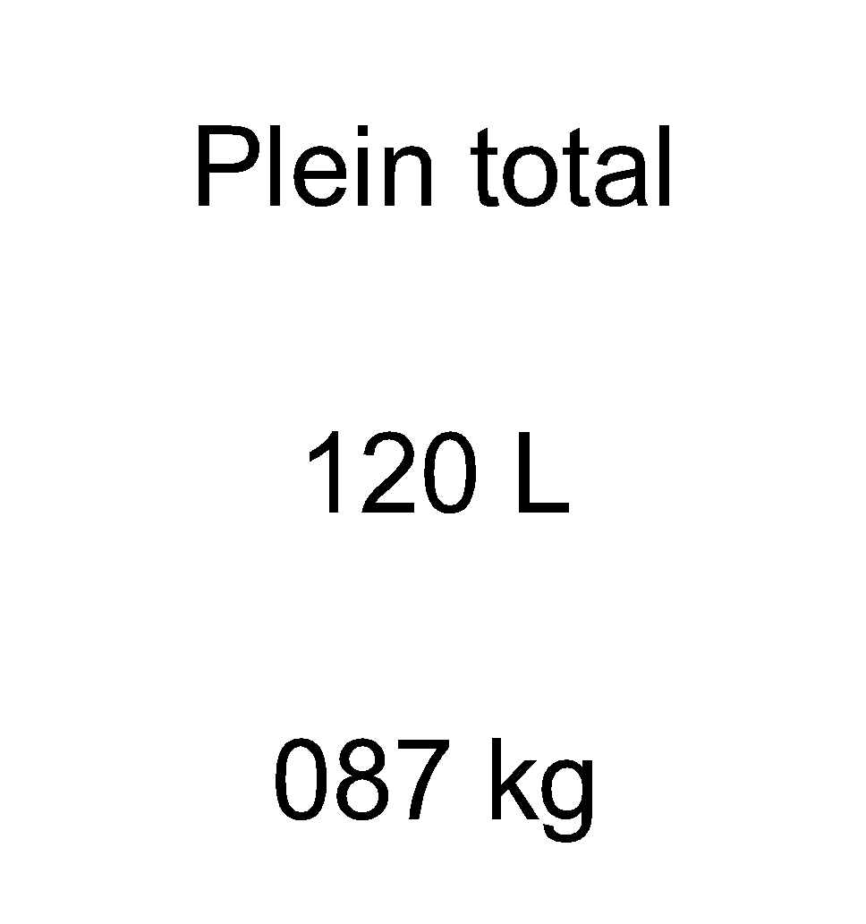
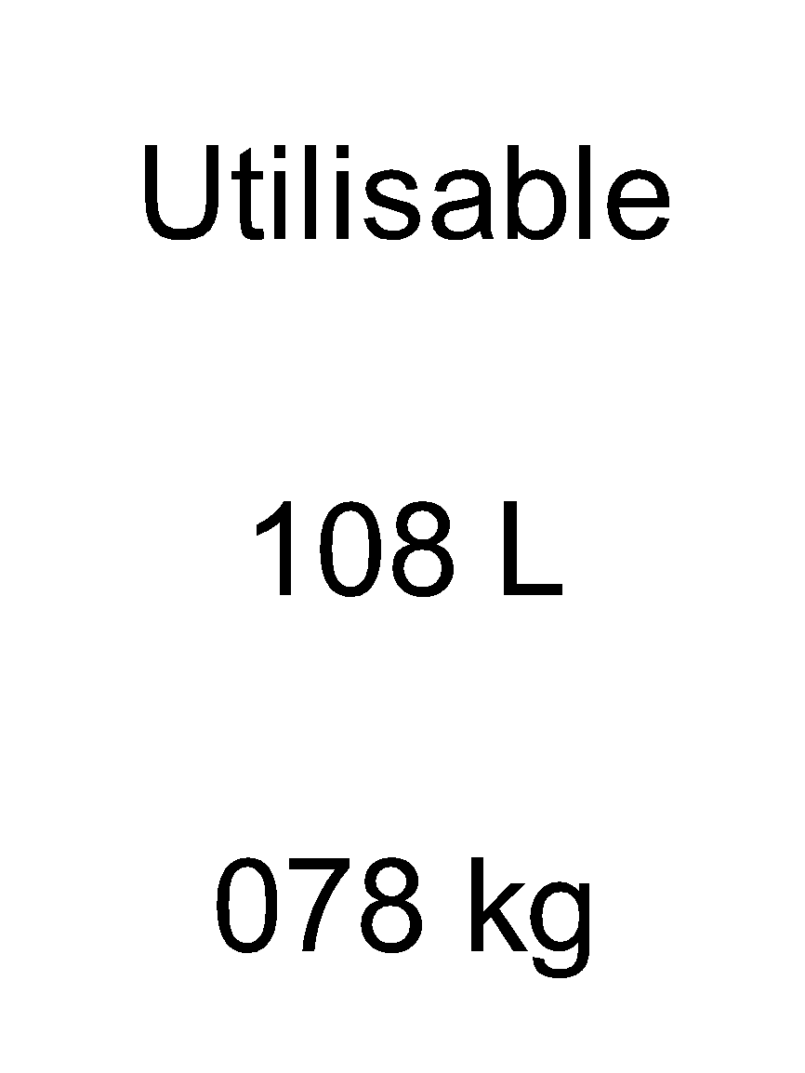
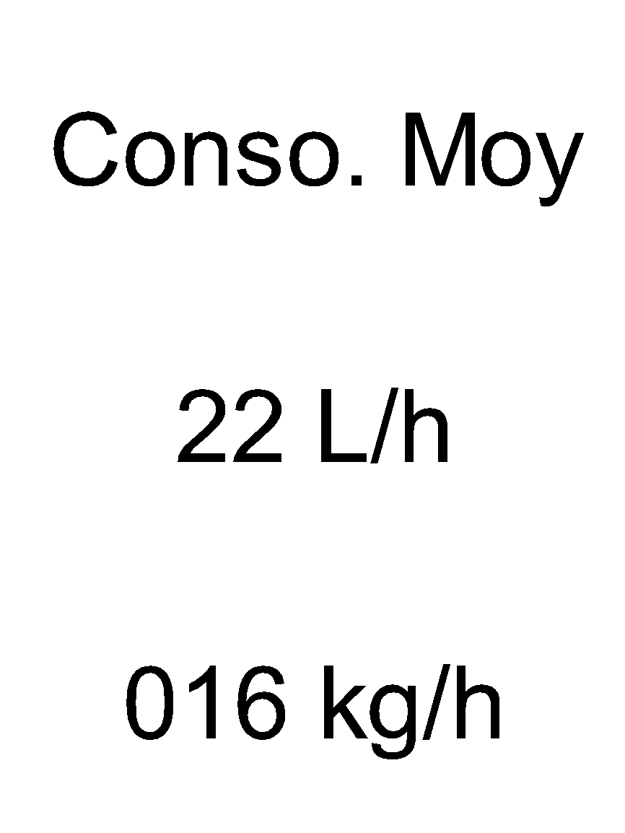
 |  |  |  |  |  |  |  |  |  | Plein total | Utilisable | Aile G/D utili | Impompable | Conso. Moy | Oil
LFPN | NOTAM |  | Bloc Départ |  | Bloc Arrivée |  | Attérisage |  |  | 120 L | 108 L | 054 L | 012 L | 22 L/h | 003 L
 |  |  |  |  |  |  |  |  |  |  |  |  |  |  |  | 0.4

 | HORAMETRE
 |  |  |  |  |  |  |  |  |  |  |  |  | Densité 0.72
ATIS | INFO | Heure | Vw | Kts | Visib.m | T°C | Dew | QNH
 |  |  |  |  |  |  |  |  |  | MTOW kg | MLW kg | Max Bagages kg
 | Nuages |  |  | Phéno. |  |  |  |  |  | 750 kg | 750 kg | 40 kg
 |  |  |  |  |  |  |  |  |  | T/O | LD |  |  | T/O | LD
PISTE | Altitude | TDP | Intégration | Base | Etat |  |  |  |  | Masses |  | Bras de levier |  | Moment
 | 0538 ft | 1200 ft | 1300 ft |  |  |  |  |  | Avion vide | 516 kg |  | 0.426 m |  | 0220 kg.m
 | Vt | Vt | Type | TODA |  |  |  |  | PILOT | 86 kg |  | 0.515 m |  | 0044 kg.m
 |  |  | DUR | 1100 m |  |  |  |  | PAX | 00 kg
 |  |  |  |  |  |  |  |  | Total | 86 kg
 |  |  |  |  |  |  |  |  | Bagages | 05 kg |  | 1.300 m |  | 0007 kg.m
 |  |  |  |  |  |  |  |  | ZFW | 607 kg |  |  |  |  |  |  |  | LFPN
 |  |  |  |  |  |  |  |  | Essence | L | Kg | 0.325 m
 |  |  |  |  |  |  |  |  |  | L | Kg |  |  |  |  |  |  | 07 | 25
 |  |  |  |  |  |  |  |  |  |  |  |  |  |  |  |  |  | 72° | 252°
 |  |  |  |  |  |  |  |  |  |  |  |  |  |  |  |  |  | 162° | 162°
 |  |  |  |  |  |  |  |  | ITEM |  | min |  | L | BLOC FUEL |  |  |  | 252° | 072°
 |  |  |  |  |  |  |  |  | Roulage / Départ : |  | 5 | 0:05:00 | 2 | Départ | 43 L | Nécessaire |  | 342° | -018°
 |  |  |  |  |  |  |  |  | Délestage sans vent : |  | 020 ' |  |  | Trajet | 08 L |  |  | 432° | -108°
 |  |  |  |  |  |  |  |  | Délesté avec vent |  | 10% | 0:22:00 | 8 |  |  |  | 43
 |  |  |  |  |  |  |  |  | Approche/Attente |  | 010 ' | 0:10:00 | 4 | Arrivé | 07 L
 |  |  |  |  |  |  |  |  | Roulage arrivée : |  | 010 ' | 0:10:00 | 4
PERFORMANCE AVION ARRIVEE / DEPART | FOB |  | Décollage | VR | Volets | RPM | PA | FF | Réserve dégagement |  | 020 ' | 0:20:00 | 7 | Réserve | 26 L
 | TOW |  |  | 055 kts | 17° T/O | 2260 tr/min | Max | 26 L/h | Réserve finale légale |  | 030 ' | 0:30:00 | 11
 | T/Dmin(m) | Monté ini | DF-50 | VY | Vz | Cap |  |  | Réserve perso supp. |  | 020 ' | 0:20:00 | 7
 | 0400 m | 065 kts | 0800 ft | 070 kts | #REF! |  |  |  | Vitesses de décrochage | Volets | Finesse | Attérisage | Attérisage | Puissance moteur
 | AP.IN | Volets | RPM | PA | Vi | AP.FI | Volets | RPM |  |  | max | A. moteur | S. moteur | 75 % | IDLE
 |  | 17° T/O | 1500 tr/min | 22 in Hg | 080 kts |  | 35° L/D | PPP |  | UP | 078 kts | ---- | 070 kts | 046 kts | 052 kts
 | Réseve |  | LD | FOB |  | Vi | Vz | PA |  | 17° T/O | 073 kts | ---- | 065 kts | 042 kts | 047 kts
 |  |  | 0600 m | LDW |  | 060 kts | 500 ft/min | 15 in Hg |  | 35° L/D | ---- | 060 kts | 060 kts | 040 kts | 043 kts
FREQUENCES COMM |  |  |  |  |  |  |  |  |  |  | ARC
IDENT |  | ATIS | AFIS | Sol | Twr | Dep | App | SIV | VNE |  | 165 kts
 | LFPN | 127.475 | ----- | 122.125 | 120.750 | 119.300 |  | 129.625 | VNO - 130kts |  | 165 kts | 130 kts
 |  |  |  |  |  |  |  |  | VA - 112kts |  | 130 kts | 052 kts

